DCB0
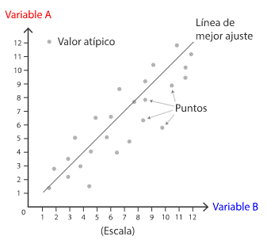
DIAGRAMA DE DISPERSIÓN

DCB
DISPERSIÓN Y DIAGRAMA DE DISPERSIÓN
Dispersión se define como el grado de distanciamiento de un conjunto de valores respecto a su media.
El diagrama de dispersión es una representación gráfica de dos variables para un conjunto de datos. Allí se analiza la relación entre dos variables, conociendo qué tanto se afectan entre sí o qué tan independientes son una de la otra.
Según el comportamiento que toman las variables de estudio, podemos encontrar 3 tipos de correlación:
Positiva
Negativa
Nula

INTERPRETACIÓN
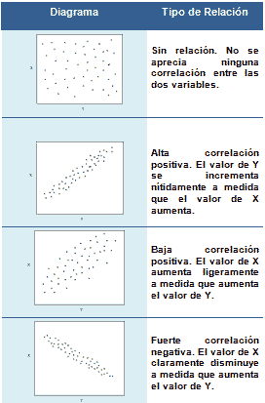
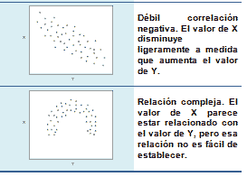
INTERPRETACIÓN DE LA CORRELACIÓN

POSITIVA
Ventas Realizadas en función de las llamadas realizadas
La empresa quiere analizar las ventas on line de acuerdo al número de llamadas que reciben en la
semana, es decir quiere saber si hay relación entre el número de llamadas y el número de ventas realizadas.
 | x | y
Dia | Nro. Llamadas | Nro.Ventas realizadas
Lunes | 800 | 600
Martes | 658 | 450
Miércoles | 345 | 200
Jueves | 400 | 390
Viernes | 700 | 550
Sábado | 1,500 | 1000
Domingo | 700 | 590

Coeficiente de correlación: |  | 0.97

Correlación positiva, a mayor número de llamadas, mayor número de ventas

NEGATIVA
Número de piezas defectuosas en función del número de mantenimientos
La empresa quiere analizar si existe relación entre el número de mantenimientos que se hace durante el año
a las máquinas de producción y el número de piezas defectuosas
 | x | y
Máquina | Nro. Mantenimientos | Piezas defectuosas
Máquina1 | 41 | 9
Máquina2 | 53 | 6
Máquina3 | 60 | 5
Máquina4 | 55 | 7
Máquina5 | 40 | 11
Máquina6 | 30 | 10
Máquina7 | 30 | 12
Máquina8 | 47 | 9
Máquina9 | 25 | 12
Máquina10 | 52 | 7

 | Coeficiente de correlación: |  | -0.93

Correlación negativa, a mayor mantenimiento a las máquinas disminuye el número de piezas defectuosas

NULA
La empresa quiere analizar si existe relación entre la venta de la salsa con respecto a la venta de mayonesa
en los primeros 15 días del mes. Es decir quiere saber si el cliente que compra salsa también compra mayonesa.
 | x | y
Número de ventas de mayonesa en función del número de ventas de salsa
Dia | SALSA | MAYONESA | Coeficiente de correlación: | -0.03
1 | 500 | 200
2 | 380 | 600
3 | 200 | 190
4 | 550 | 800
5 | 600 | 100
6 | 800 | 770
7 | 690 | 800
8 | 389 | 400
9 | 700 | 490
10 | 490 | 700
11 | 100 | 800
12 | 200 | 500
13 | 300 | 600
14 | 600 | 490
15 | 150 | 860
Correlación nula, es decir no necesariamente un cliente que compra salsa compra mayonesa.

